Projet PE
Titre du projet |  | Le Petit Chaperon rouge

Légende | langage oral |  | langage écrit |  | mathématiques |  | explorer le monde |  | arts | EPS |  | EMC | numérique |  |  |  | L'élève (GS) est capable de : Se repérer dans l'espace Organiser un espace pour lui donner du sens. - Construire une maquette - Jeu de plateau des chemins : placer les éléments contraints du décor puis sélectionner le chemin adapté (entraînement) | L'élève (GS) est capable de : Classer ou ranger des objets selon un critère de longueur - Comparer les chemins de la maquette (loup et PCR) -> procédures - Construire puis ranger les immeubles de la ville = contraintes de taille (nombre de legos)

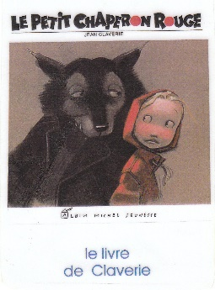 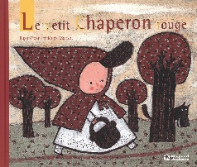 Origine du projet (préalables) : travail sur les contes depuis la PS travail sur le Petit Chaperon rouge en MS (version de Grimm) Proposition de la version sans texte : Le Petit Chaperon rouge de Rascal Comment raconter une histoire sans avoir le texte ? Que disent les illustrations d'une histoire ? |  |  |  |  |  | L'élève (CP) est capable de : Echanger et réfléchir avec les autres - formuler des phrases correctes plus longues - discuter un point de vue, argumenter, expliquer, justifier |  | L'élève (CP) est capable de : Ecouter de l'écrit et le comprendre - identifier les éléments clés de l'histoire (ruse) - identifier les liens entre les personnages (naïveté / prédation) - reformuler l'histoire avec ses propres mots - établir des liens avec des histoires lues (contes, ruse) Découvrir la fonction de l'écrit - redire les mots d'une phrase écrite, les mots de titres connus, après sa lecture par l'adulte Commencer à produire des écrits et en découvrir le fonctionnement - participer verbalement à la production d'un écrit en commençant à dicter - savoir qu'on n'écrit pas comme on parle Commence à écrire tout seul - chercher à écrire un mot en prenant appui sur d'autres (répertoire)
 |  |  |  |  |  |  |  |  |  |  |  |  |  | Situation-problème : après discussion, les élèves ne savent plus expliquer pourquoi le loup propose un autre chemin au Chaperon rouge.

 |  |  |  |  |  |  |  |  |  |  |  |  |  |  |  |  | Réalisation(s) du domaine (= une partie de la réponse au problème posé) √ Maquette des lieux et points importants de l'histoire du PCR | Réalisation(s) du domaine (= une partie de la réponse au problème posé) √ Construire un chemin plus long qu'un autre avec des points de départ et d'arrivée identiques √ Intégrer les immeubles de la ville à la maquette
 |  |  |  |  |  |  |  |  |  |  |  |  |  | voir séquence de la situation-problème

 |  |  |  |  |  |  |  |  |  |  |  |  |  |  |  | L'élève (GS-CP) est capable de : Agir dans l'espace, sur la durée, sur des objets Construire un parcours en vue de résoudre un problème
 |  |  |  |  |  | Réalisation(s) en français (= apprentissages nécessaires pour répondre au problème posé) √ Créer le texte de l'album (Rascal) pour raconter l'histoire en respectant le fil narratif des illustrations √ Décrire et expliquer sa démarche (mesure et comparaison) ; accepter qu'elle soit questionnée voire discutée √ Communiquer avec les adultes et les autres enfants en se faisant comprendre pour raconter, évoquer son travail (exposition)
 |  |  |  |  |  |  |  |  |  |  |  |  |  |  |  | Réalisation(s) du domaine (= une partie de la réponse au problème posé) √ Représenter le parcours clé de l'histoire avec des objets pour le vivre
voir séquence du projet
 |  |  |  |  |  |  |  |  |  |  | L'élève est capable de : Le jugement : penser par soi-même et avec les autres Exposer une courte argumentation pour exprimer et justifier un point de vue et un choix personnels L'engagement : agir individuellement et collectivement Travailler en coopération pour réaliser un projet collectif |  |  |  | L'élève est capable de : Les productions plastiques et visuelles (GS) - choisir différents outils, médiums, supports en fonction d'un projet et les utiliser en adaptant son geste Observer, comprendre et transformer les images (GS) - décrire une image et exprimer son ressenti ou sa compréhension en utilisant un vocabulaire adapté (illustrations) Mettre en œuvre un projet artistique (CP) - mener à terme une production (individuelle) dans le cadre d'un projet accompagné par le professeur - montrer sans réticence ses productions et regarder celles des autres Expérimenter, produire, créer (CP) - observer les effets produits par ses gestes, par les outils utilisés - tirer parti de trouvailles fortuites, saisir les effets du hasard - donner forme à son imaginaire en explorant la diversité des domaines
Réalisation finale visée (=réponses à la problématique posée) √ Comprendre l'enjeu de l'histoire du PCR (la ruse) √ Prendre en compte les différentes fins initialement connues (auteurs/versions) √ Organiser une exposition qui rende compte de ces nouvelles connaissances |  |  |  | L'élève (CP) est capable de : Identifier des mots de manière de plus en plus aisée (tapuscrit) Discrimination visuelle et connaissance des lettres : correspondances grapho-phonologiques (décodage mots inconnus) Mémoriser des composantes du code et de mots fréquents (voir progression graphèmes) Pratiquer différentes formes de lecture : Lecture de textes de fiction (oeuvre intégrale adaptée) Comprendre un texte Mettre en oeuvre une démarche pour découvrir et comprendre un texte : répondre aux questions que l'on se pose / posées par le texte Mobiliser des expériences antérieures sur un personnage-type (loup, PCR), de connaissances lexicales (indices textuels) et de connaissances portant sur l'univers des contes (forêt, ruse) Contrôler sa compréhension Justifier son interprétation et ses réponses en s'appuyant sur le texte

 |  |  |  |  |  |  |  |  |  |  | Réalisation(s) du domaine (= une partie de la réponse au problème posé) √ Attitudes pendant les temps de débats √ Implication lors des phases de recherche

 |  |  |  |  |  |  |  |  |  |  |  |  |  |  | Réalisation(s) du domaine (= une partie de la réponse au problème posé) √ Identifier les univers des illustrateurs (matières, outils) et se les approprier (exploration et réalisation finale) √ Organiser des réalisations personnelles et collectives dans un ensemble cohérent (exposition)

 |  |  |  | Réalisation(s) du domaine (= une partie de la réponse au problème posé) √ Visibiléo rendant compte de la structure commune et centrée sur la ruse des différentes versions du PCR √ Identification des différences entre les versions et de leur impact sur le lecteur

Trace 1
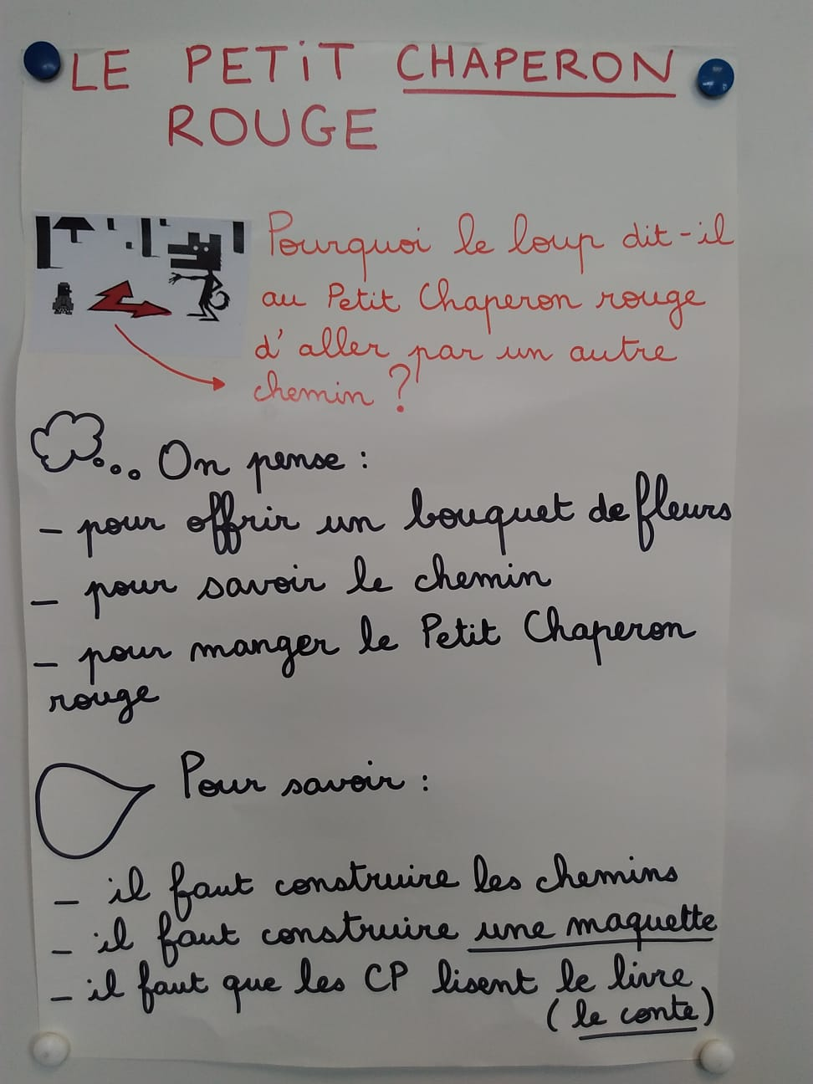
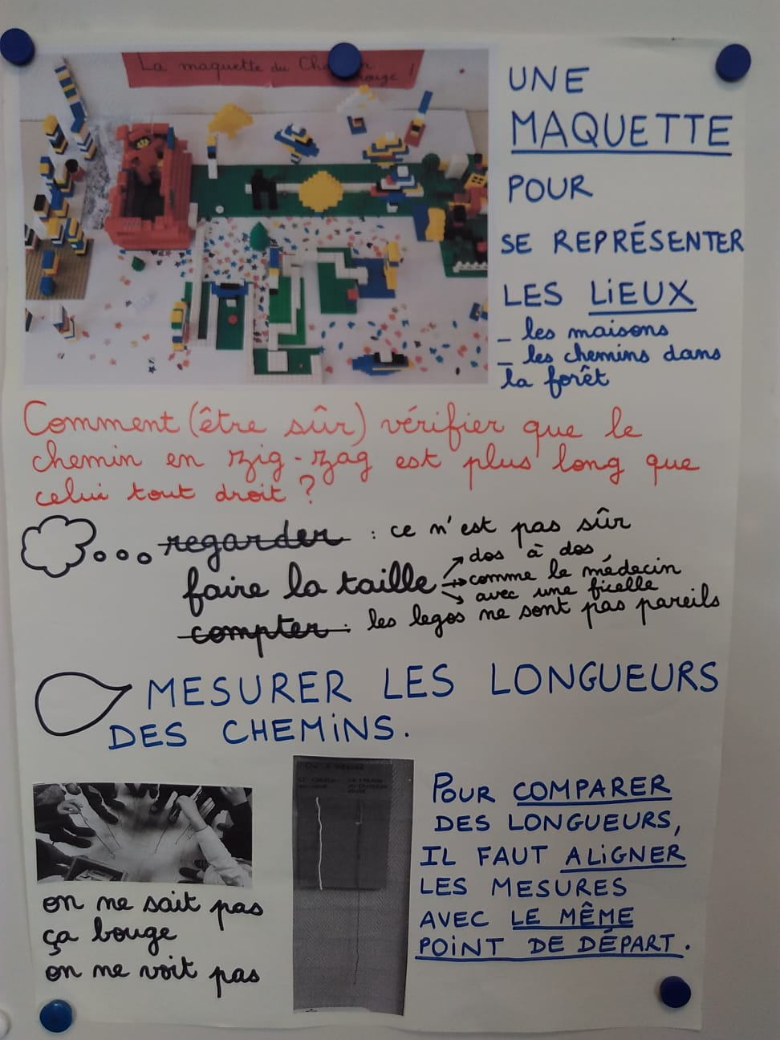
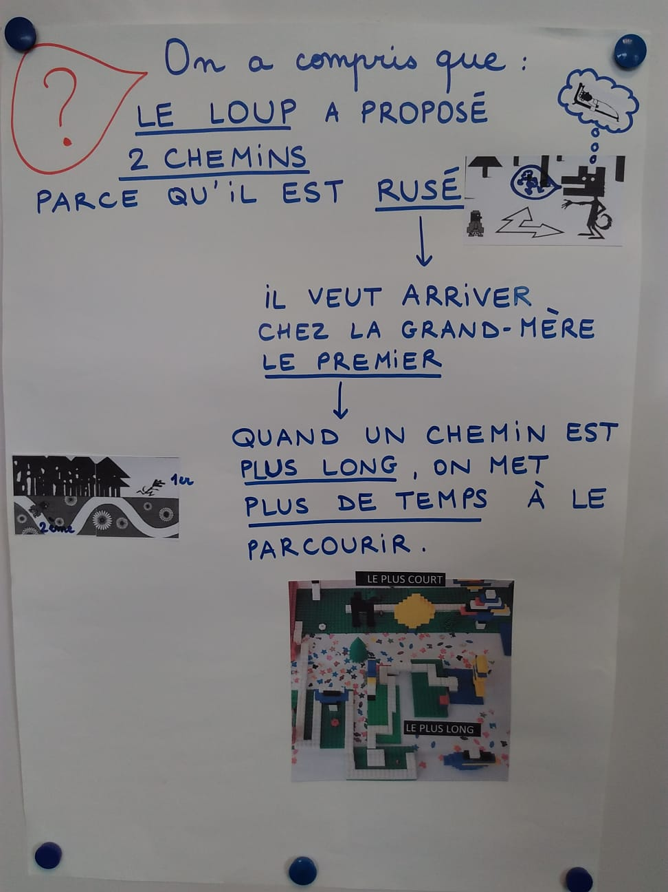
Trace écrite de la classe

Trace 2
